Infos Admin.
Aide à la saisie des données administratives du site de soumission ANR AAP 2022
Tutelle gestionnaire AMU

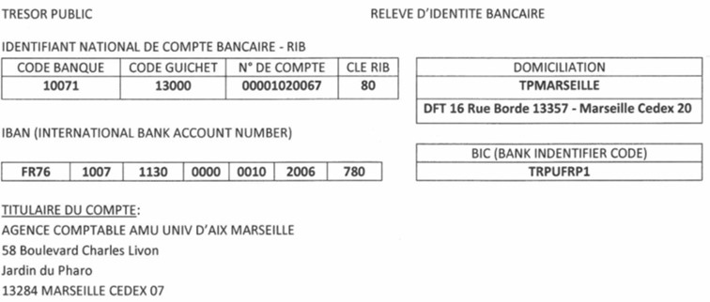
Aix-Marseille Université | Établissement public national à caractère scientifique culturel et professionnel (EPSCP)

N° SIRET : | 130 015 332 00013

Code APE | 8542Z

Personne habilitée juridiquement : | Éric BERTON, Président 58 Boulevard Charles Livon 13284 Marseille cedex 07 - Tél : 33 491 396 500 – mél : presidence@univ-amu.fr

Personne chargée du suivi administratif et financier : | KARINE WEPIERRE, Directrice du Pôle Activités contractuelles et industrielles, Direction de la Recherche et de la Valorisation 63 La Canebière 13001 Marseille - Tél. : +33 4 91 39 65 28 - karine.wepierre@univ-amu.fr

Base de calcul pour l’assiette de l’aide | Coût marginal

Identifiant national de compte bancaire – RIB | Code Banque Code guichet N° de compte Clé RIB 10071 13000 00001020067 80

IBAN | FR76 1007 1130 0000 0010 2006 780

Domiciliation | TPMarseille

BIC | TRPUFRP1

Titulaire du compte | Agence Comptable Université d’Aix Marseille, 58 Boulevard Charles Livon, Jardin du Pharo, 13284 Marseille cedex 07

Agent Comptable | Philippe DJAMBAZIAN, Agent Comptable
 | 58 Boulevard Charles Livon 13284 Marseille cedex 07
 | philippe.djambazian@univ-amu.fr
 | Tél : +33 4 91 39 65 41

Budget
Ne pas saisir les cellules grisées - Calcul automatique
AAP Générique 2022
 |  |  |  |  |  |  |  |  |  |  |  |  |  |  |  |  |  |  | 12
Intitulé du projet scientifique : | - |  |  |  |  |  |  |  |  |  |  |  |  |  |  |  |  | ANR PRC | 18
Acronyme du projet scientifique : | - |  |  |  |  |  |  |  |  |  |  |  |  |  |  |  |  | ANR PRCE | 24
Nom, Prénom du Responsable scientifique : | - |  |  |  |  |  |  |  |  |  |  |  | OUI |  |  |  |  | ANR PRCI | 30
Unité de recherche : | - | - |  |  |  | N° Unité : | - | N° RNSR : | - | Directeur Unité : | - |  | NON |  |  |  |  | ANR PRME | 36
Coordonnateur du projet (oui/non) |  |  |  |  |  |  |  |  |  |  |  |  |  |  |  |  |  | ANR JCJC | 42
Instrument de financement (PRC, PRCE, PRME, PRCI, JCJC, autres nationaux internationaux) |  |  |  |  |  |  |  |  |  |  |  |  |  |  |  |  |  | ANR Autres Nationaux | 48
Durée du projet (en mois) : |  |  |  |  |  |  |  |  |  |  |  |  |  |  |  |  |  | ANR Autres Internationaux
CONVERTISSEUR : % → h.m
 | % | Valeur (calcul automatique) |  |  | Rappel implication en % global des EC : - un EC qui souhaite passer 100% de son temps recherche sur un projet de 36 mois, doit donc indiquer 50% de temps global. - les PH ne peuvent être impliqués à plus de 30% de leur global
Implication en % GLOBAL sur la durée de projet |  | 0 h/m |  |  |  |  |  |  |  |  |  | NON PERMANENTS AVEC FINANCEMENT DEMANDE | corps / grade | cout mensuel 2021 | cout annuel 2021 | PERMANENTS (cout moyen) | corps / grade | Cout Mensuel | Coût moyen 2020 | Sigle | Libelle | Numéro | Dir nom | RNSR
L’ensemble des personnels est comptabilisé en hommes/mois, ce convertisseur permet de calculer cette valeur en tenant compte de la durée du projet et du % d'implication global du responsable scientifique. |  |  |  |  |  |  |  |  |  |  |  |  | Contrat post-doctorant | 4,597.00 | 55,164.00 |  | Professeur des universités | 10,722.08 | 128,665.00 | - | - | - | - | - | 1%
DEPENSES DE PERSONNEL (à compléter) |  |  |  |  |  |  |  |  |  |  |  |  | Contrat doctoral (36 mois) | 3,333.3333 | 40,000.00 |  | Professeur des universités Hospitalier | 10,324.50 | 123,894.00 | AA | Arthrites Autoimmunes | UMR_S 1097 | ROUDIER Jean | 201220176H | 2%
 |  |  |  |  |  |  |  |  |  |  |  |  | Contrat ad'hoc | 3,333.3333 | 40,000.00 |  | Maître de conférences | 7,485.08 | 89,821.00 | ADEF | Apprentissages, Didactiques, Evaluation, Formation | UR 4671 | POPLIMONT Christine (Intérim) | 201220327X | 3%
 | Coûts salaires moyens (calcul automatique) |  |  |  |  |  |  |  |  |  |  |  | IGR | 4,188.00 | 50,256.00 |  | Maître de conférences Hospitalier | 6,567.08 | 78,805.00 | ADES | Anthropologie bio-culturelle, Droit, Éthique & Santé | UMR 7268 | CHIARONI Jacques (Intérim) | 201220350X | 4%
 | Nom Prénom | Corps /Grade (menu déroulant) | Taux d'implication sur le temps de recherche | Nombre pers.mois | Estimation (coût moyen) |  |  |  |  |  |  |  | IGE | 3,468.00 | 41,616.00 |  | Ingénieur de Recherche | 8,067.08 | 96,805.00 | AFMB | Architecture et Fonction des Macromolécules Biologiques | UMR 7257 - USC 1408 | BOURNE Yves | 201220260Z | 5%
PERMANENTS (titulaires et CDI)
 |  |  |  | 0.00 | 0.00 € |  |  |  |  |  |  |  | ASI | 3,227.00 | 38,724.00 |  | Ingénieur d'Etudes | 6,023.67 | 72,284.00 | AMSE | Aix-Marseille Sciences Economiques | UMR 7316 | VENDITTI Alain | 201220324U | 6%
 |  |  |  | 0.00 | 0.00 € |  |  |  |  |  |  |  | TECH | 2,696.00 | 32,352.00 |  | ASI | 5,104.83 | 61,258.00 | BBF | Biodiversité et Biotechnologie Fongiques | UMR_A 1163 | FAULDS Craig | 200417421Y | 7%
 |  |  |  | 0.00 | 0.00 € |  |  |  |  |  |  |  | ATRF | 2,440.00 | 29,280.00 |  | Technicien | 4,410.42 | 52,925.00 | BIAM | Institut de Biosciences et de Biotechnologies d'Aix-Marseille | UMR 7265 | PIGNOL David | 201622497N | 8%
 |  |  |  | 0.00 | 0.00 € |  |  |  |  |  |  |  | Stagiaire | 600.00 | 7,200.00 |  | ATRF | 3,748.92 | 44,987.00 | BIP | Bioénergétique et Ingénierie des Protéines | UMR 7281 | GIUDICI-ORTICONI Marie-Thérése | 201220269J | 9%
 |  |  |  | 0.00 | 0.00 € |  |  |  |  |  |  |  | Modulation d'enseignement |  | 10,000.00 |  | DR (INSERM) | 8,859.92 | 106,319.00 | C2VN | Centre de recherche en CardioVasculaire et Nutrition | UMR_S 1263 - UMR_A 1260 | ALESSI Marie-Christine | 201822670T | 10%
 |  |  |  | 0.00 | 0.00 € |  |  |  |  |  |  |  |  |  |  |  | CR (INSERM) | 6,309.00 | 75,708.00 | CAER | Centre Aixois d'Etudes Romanes | UR 854 | MILANESI Claudio | 199213253V | 11%
 |  |  |  | 0.00 | 0.00 € |  |  |  |  |  |  | NON PERMANENTS SANS FINANCEMENT DEMANDE | corps / grade | cout mensuel | cout annuel |  | Chercheurs (INSERM) | 7,308.67 | 87,704.00 | CCIAM | Centre de Calcul Intensif d'Aix-Marseille |  | FERRE Nicolas | 201822672V | 12%
 |  |  |  | 0.00 | 0.00 € |  |  |  |  |  |  |  | Contrat doctoral (36 mois) | 3,333.3333 | 40,000.00 |  | IR (INSERM) | 6,675.67 | 80,108.00 | CCJ | Centre Camille Jullian-Histoire et archéologie de la Méditerranée et de l'Afrique du Nord de la Protohistoire à la fin de l'Antiquité | UMR 7299 | BOETTO Giulia | 201220305Y | 13%
 |  |  |  | 0.00 | 0.00 € |  |  |  |  |  |  |  | Contrat ad'hoc | 3,333.3333 | 40,000.00 |  | IR2 (INSERM) | 5,937.17 | 71,246.00 | CDE | Centre de Droit Economique | UR 4224 | BLOCH Cyril - RIZZO Fabrice | 200815462B | 14%
 |  |  |  | 0.00 | 0.00 € |  |  |  |  |  |  |  | Contrat post-doctorant (exp.prof.>3 ans) | 4,597.00 | 55,164.00 |  | IE (INSERM) | 5,800.92 | 69,611.00 | CDS | Centre de Droit Social | UR 901 | BUGADA Alexis | 199213265H | 15%
 |  |  |  | 0.00 | 0.00 € |  |  |  |  |  |  |  | Ingénieur de recherche | 4,188.00 | 50,256.00 |  | IE Cl. Normale (INSERM) | 5,353.50 | 64,242.00 | CEFF | Centre d'Etudes Fiscales et Financières | UR 891 | LAMBERT Thierry | 199213259B | 16%
 |  |  |  | 0.00 | 0.00 € |  |  |  |  |  |  |  | Ingénieur d'études | 3,468.00 | 41,616.00 |  | AI (INSERM) | 4,997.75 | 59,973.00 | CEREGE | Centre Européen de Recherche et d’Enseignement des Géosciences de l’Environnement | UM 34 - UMR 7330 - UMR_D 161 - UMR_A 1410 | BELLIER Olivier | 201220322S | 17%
 |  | Total |  | 0.00 | 0 |  |  |  |  |  |  |  | Assistant Ingénieur | 3,227.00 | 38,724.00 |  | Ingénieurs (INSERM) | 5,606.08 | 67,273.00 | CEReSS | Centre d’Etudes et de Recherche sur les Services de Santé et la Qualité de Vie | UR 3279 | AUQUIER Pascal | 200014577Z | 18%
 |  |  |  |  |  |  |  |  |  |  |  |  | Technicien | 2,696.00 | 32,352.00 |  | TR (INSERM) | 4,650.75 | 55,809.00 | CERGAM | Centre d'Etudes et de Recherche en Gestion d'Aix-Marseille | UR 4225 | AUBERT Nicolas | 200818985F | 19%
 |  |  |  |  |  |  |  |  |  |  |  |  | ATRF | 2,440.00 | 29,280.00 |  | AT (INSERM) | 3,951.75 | 47,421.00 | CERHIIP | Centre d'Etudes et de Recherches d'Histoire des Idées et des Institutions Politiques | UR 2186 | GASPARINI Éric | 199613778Y | 20%
PERSONNELS NON PERMANENTS
SANS FINANCEMENT ANR DEMANDE
 | Coûts salaires moyens (calcul automatique) |  |  |  |  |  |  |  |  |  |  |  |  |  |  |  | DR Cl. Ex (CNRS) | 12,749.50 | 152,994.00 | CERIMED | Centre Européen de Recherche en Imagerie Médicale | UAR 2012 | GUILLET Benjamin | 201922950T | 21%
 | Nom Prénom | Corps /Grade (menu déroulant) | taux d'implication sur le temps de recherche | Nombre pers.mois | Estimation (coût moyen) |  |  |  |  |  |  |  |  |  |  |  | DR 1e Cl. (CNRS) | 11,321.00 | 135,852.00 | CGGG | Centre Gilles Gaston GRANGER | UMR 7304 | TARANTO Pascal | 201220302V | 22%
 |  |  |  | 0.00 | 0.00 € |  |  |  |  |  |  |  |  |  |  |  | DR 2e Cl. (CNRS) | 9,391.42 | 112,697.00 | CIELAM | Centre Interdisciplinaire d'Etude des Littératures d'Aix-Marseille | UR 4235 | MAZAURIC Catherine | 200815472M | 23%
 |  |  |  | 0.00 | 0.00 € |  |  |  |  |  |  |  |  |  |  |  | CR HC (CNRS) | 9,212.08 | 110,545.00 | CIML | Centre d'Immunologie de Marseille-Luminy | UM 2 - UMR_S 1104 - UMR 7280 | PIERRE Philippe | 200017461J | 24%
 |  |  |  | 0.00 | 0.00 € |  |  |  |  |  |  |  |  |  |  |  | CR CN (CNRS) | 6,729.17 | 80,750.00 | CINaM | Centre Interdisciplinaire de Nanoscience de Marseille | UMR 7325 | MÜLLER Pierre | 201220341M | 25%
 |  |  |  | 0.00 | 0.00 € |  |  |  |  |  |  |  |  |  |  |  | IR Hors Cl. (CNRS) | 9,849.00 | 118,188.00 | CIPHE | Centre d'Immunophénomique | UAR 3367 - US 012 | MALISSEN Bernard | 201120190C | 26%
 |  |  |  | 0.00 | 0.00 € |  |  |  |  |  |  |  |  |  |  |  | IR 1e Cl. (CNRS) | 8,316.00 | 99,792.00 | CIRM | Centre International de Rencontres Mathématiques | UAR 822 | HUBERT Pascal | 199220513L | 27%
 |  |  |  | 0.00 | 0.00 € |  |  |  |  |  |  |  |  |  |  |  | IR 2e Cl. (CNRS) | 6,626.92 | 79,523.00 | CLEO | OpenEdition Center | UAR 2004 | PELLEN Marie | 201420921J | 28%
 |  |  |  | 0.00 | 0.00 € |  |  |  |  |  |  |  |  |  |  |  | IE Hors Cl. (CNRS) | 7,013.25 | 84,159.00 | CNE | Centre Norbert ELIAS | UMR 8562 | FONTAINE Marion | 199812890Z | 29%
 |  |  |  | 0.00 | 0.00 € |  |  |  |  |  |  |  |  |  |  |  | IE Cl. Normale (CNRS) | 5,532.92 | 66,395.00 | CPPM | Centre de Physique des Particules de Marseille | UMR 7346 | DIACONU Cristinel | 201220247K | 30%
 |  | Total |  | 0.00 | 0 |  |  |  |  |  |  |  |  |  |  |  | AI (CNRS) | 5,286.08 | 63,433.00 | CPT | Centre de Physique Théorique | UMR 7332 | MARTIN Thierry | 201220252R | 31%
 |  |  |  |  |  |  |  |  |  |  |  |  |  |  |  |  | Tech Cl. Ex. (CNRS) | 5,221.00 | 62,652.00 | CRA | Centre de Recherches Administratives | UR 893 | LOMBARD Frédéric | 199213261D | 32%
PERSONNELS NON PERMANENTS
AVEC FINANCEMENT ANR DEMANDE
(coûts des personnels uniquement liés à la recherche + modulation d'enseignement pour les coordonnateurs
JCJC uniquement)
 | Coûts salaires moyens (calcul automatique) |  |  |  |  |  | Coût modulation d'enseignement (max 96HTD/an JCJC uniquement) |  |  |  |  |  |  |  |  |  | Tech Cl. Sup. (CNRS) | 4,607.42 | 55,289.00 | CRCM | Centre de Recherche en cancérologie de Marseille | UM 105 - UMR_S 1068 - UMR 7258 | BORG Jean-Paul | 201220152G | 33%
 | A recruter | Corps /Grade (menu déroulant) | taux d'implication sur le temps de recherche | Nombre pers.mois | Estimation (coût moyen) |  | Nbre d'année demandé | Estimation (coût moyen) |  |  |  |  |  |  |  |  | Tech Cl. Normale (CNRS) | 4,092.42 | 49,109.00 | CREDO | Centre de recherche et de documentation sur l'Océanie | UMR 7308 | TABANI Marc | 201220303W | 34%
 |  |  |  | 0.00 | 0.00 € |  |  | 0.00 € |  |  |  |  |  |  |  |  | ATRP1 (CNRS) | 4,232.08 | 50,785.00 | CRET-LOG | Centre de Recherche sur le Transport et la Logistique | UR 881 | LIVOLSI Laurent | 199213256Y | 35%
 |  |  |  | 0.00 | 0.00 € |  |  |  |  |  |  |  |  |  |  |  | ATRP2 (CNRS) | 3,748.17 | 44,978.00 | CRFJ | Centre de recherche français de Jérusalem | UAR 3132 | LEMIRE Vincent |  | 36%
 |  |  |  | 0.00 | 0.00 € |  |  |  |  |  |  |  |  |  |  |  |  |  |  | CRMBM | Centre de Résonance Magnétique Biologique et Médicale | UMR 7339 | BERNARD Monique | 201220246J | 37%
 |  |  |  | 0.00 | 0.00 € |  |  |  |  |  |  |  |  |  |  |  |  |  |  | DICE | Droits International, Comparé et Européen | UMR 7318 | STEFANINI Marthe | 201220257W | 38%
 |  |  |  | 0.00 | 0.00 € |  |  |  |  |  |  |  |  |  |  |  |  |  |  | ECHANGES | Equipe sur les cultures et humanités anciennes et nouvelles germaniques et slaves | UR 4236 | BANCAUD Florence | 200815473N | 39%
 |  |  |  | 0.00 | 0.00 € |  |  |  |  |  |  |  |  |  |  |  |  |  |  | ESPACE | Etudes des structures, des processus d'adaptation et des changements de l'espace | UMR 7300 | JOSSELIN Didier | 201220240C | 40%
 |  |  |  | 0.00 | 0.00 € |  |  |  |  |  |  |  |  |  |  |  |  |  |  | FRESNEL | Institut Fresnel | UMR 7249 | BRASSELET Sophie | 201220335F | 41%
 |  |  |  | 0.00 | 0.00 € |  |  |  |  |  |  |  |  |  |  |  |  |  |  | GREDIAUC | Groupe de Recherches et d’Etudes en Droit de l’Immobilier, de l’Aménagement, de l’Urbanisme et de la Construction | UR 3786 | CARPENTIER Elise | 200415047T | 42%
 |  |  |  | 0.00 | 0.00 € |  |  |  |  |  |  |  |  |  |  |  |  |  |  | Huma-Num | Humanités numériques | UAR 3598 | BAUDE Olivier | 201320910B | 43%
 |  |  |  | 0.00 | 0.00 € |  |  |  |  |  |  |  |  |  |  |  |  |  |  | I2M | Institut de Mathématiques de Marseille | UMR 7373 | HAISSINSKY Peter | 201420768T | 44%
 |  |  |  | 0.00 | 0 |  |  |  |  |  |  |  |  |  |  |  |  |  |  | IBDM | Institut de Biologie du Développement de Marseille | UMR 7288 | KODJABACHIAN Laurent | 201220316K | 45%
 |  |  |  |  |  |  |  |  |  |  |  |  |  |  |  |  |  |  |  | ICR | Institut de Chimie Radicalaire | UMR 7273 | GIGMES Didier | 201220354B | 46%
AUTRES POSTES DE DEPENSES (compléter uniquement les sous rubriques des postes de dépenses) |  |  |  |  |  |  |  |  |  |  |  |  |  |  |  |  |  |  |  | IDEMEC | Institut d'Ethnologie Méditerranéenne, Européenne et Comparative | UMR 7307 | FLICHE Benoît | 201220310D | 47%
 |  |  |  |  |  |  |  |  |  |  |  |  |  |  |  |  |  |  |  | IGS | Information Génomique & Structurale | UMR 7256 | ABERGEL Chantal | 201220435P | 48%
Instruments et matériels | 0.00 € | Commentaires/Observations |  |  | Frais généraux |  |  | 0.00 € | Commentaires/Observations |  |  |  |  |  |  |  |  |  |  | IHP | Institut d'Histoire de la Philosophie | UR 3276 | PARIENTE BUTTERLIN | 200014574W | 49%
Equipements | 0.00 € |  |  |  | Frais de missions |  |  | 0.00 € |  |  |  |  |  |  |  |  |  |  |  | IM2NP | Institut des Matériaux, de Microélectronique et des Nanosciences de Provence | UMR 7334 | AUTRAN Jean-Luc | 201220336G | 50%
Consommables "scientifiques" | 0.00 € |  |  |  | Frais de réception |  |  | 0.00 € |  |  |  |  |  |  |  |  |  |  |  | IMAf | Institut des Mondes Africains | UMR 8171 - UMR_D 243 | SAMSON Fabienne | 200212721Y | 51%
Location de matériels | 0.00 € |  |  |  | Participation/organisation de colloques |  |  | 0.00 € |  |  |  |  |  |  |  |  |  |  |  | IMBE | Institut Méditerranéen de Biodiversité et d'Ecologie marine et continentale | UMR 7263 - UMR_D 237 | FERNANDEZ Catherine | 201220339K | 52%
Frais de maintenance, révisions, entretiens | 0.00 € |  |  |  | ….. |  |  | 0.00 € |  |  |  |  |  |  |  |  |  |  |  | IMSIC | Institut Méditerranéen des Sciences de l’Information et de la Communication | UR 7492 | DURAMPART Michel | 200815499S | 53%
Frais d'adaptation et d'évolution d'un matériel existant | 0.00 € |  |  |  | ….. |  |  | 0.00 € |  |  |  |  |  |  |  |  |  |  |  | INMED | Institut de Neurobiologie de la Méditerranée | UMR_S 1249 | COSSART Rosa | 200819256A | 54%
Achat au titre de la facturation interne | 0.00 € |  |  |  | ….. |  |  | 0.00 € |  |  |  |  |  |  |  |  |  |  |  | INP | Institut Neurophysiopathologie | UMR 7051 | KHRESTCHATISKY Michel | 201220266F | 55%
….. | 0.00 € |  |  |  | ….. |  |  | 0.00 € |  |  |  |  |  |  |  |  |  |  |  | INS | Institut de Neurosciences des Systèmes | UMR_S 1106 | JIRSA Viktor | 201220181N | 56%
….. | 0.00 € |  |  |  | ….. |  |  | 0.00 € |  |  |  |  |  |  |  |  |  |  |  | INT | Institut des Neurosciences de la Timone | UMR 7289 | MASSON Guillaume | 201220346T | 57%
….. | 0.00 € |  |  |  | ….. |  |  | 0.00 € |  |  |  |  |  |  |  |  |  |  |  | IRAA | Institut de Recherche sur l'Architecture Antique | UAR 3155 | QUANTIN François | 200817680M | 58%
….. | 0.00 € |  |  |  | ….. |  |  | 0.00 € |  |  |  |  |  |  |  |  |  |  |  | IrAsia | Institut de Recherches Asiatiques | UMR 7306 | NGUYEN Thi Phuong Ngoc | 201220304X | 59%
….. | 0.00 € |  |  |  | ….. |  |  | 0.00 € |  |  |  |  |  |  |  |  |  |  |  | IREMAM | Institut de Recherches et d'Etudes sur les Mondes Arabes et Musulmans | UMR 7310 | JACQUEMOND Richard | 201220307A | 60%
….. | 0.00 € |  |  |  | ….. |  |  | 0.00 € |  |  |  |  |  |  |  |  |  |  |  | IRMC | Institut de recherche sur le Maghreb contemporain | UAR 3077 | SAAIDIA Oissila |  | 61%
….. | 0.00 € |  |  |  | ….. |  |  | 0.00 € |  |  |  |  |  |  |  |  |  |  |  | IRPHE | Institut de Recherche sur les Phénomènes Hors Equilibre | UMR 7342 | LE DIZÉS Stéphane | 201220273N | 62%
Règlementation Financière: Tout achat d’un bien dont la valeur unitaire est supérieure à 800 € HT est considéré comme de l’équipement (400 €HT pour les équipements informatiques) |  |  |  |  |  | Ce poste comprend les dépenses liées aux missions (hébergement, trajet, restauration), participation et organisation de colloques, frais de réception, |  |  |  |  |  |  |  |  |  |  |  |  |  | ISM | Institut des Sciences du Mouvement - Etienne Jules Marey | UMR 7287 | PITHIOUX Martine | 201220320P | 63%
 |  |  |  |  |  |  |  |  |  |  |  |  |  |  |  |  |  |  |  | iSm2 | Institut des Sciences Moléculaires de Marseille | UMR 7313 | RODRIGUEZ Jean | 201220334E | 64%
Prestations de services (DPI) | 0.00 € | Commentaires/Observations |  |  | Bâtiment et terrains |  |  | 0.00 € | Commentaires/Observations |  |  |  |  |  |  |  |  |  |  | IUSTI | Institut Universitaire des Systèmes Thermiques Industriels | UMR 7343 | POULIQUEN Olivier | 201220275R | 65%
Frais de publication | 0.00 € |  |  |  | Location de locaux scientifiques |  |  | 0.00 € |  |  |  |  |  |  |  |  |  |  |  | LA3M | Laboratoire d'Archéologie Médiévale et Moderne en Méditerranée | UMR 7298 | MAILLOUX Anne | 201220308B | 66%
Prestations de service : études techniques, analyses, essais… |  |  |  |  | ….. |  |  | 0.00 € |  |  |  |  |  |  |  |  |  |  |  | LAI | Adhésion et Inflammation | UM 61 - UMR_S 1067 - UMR 7333 | THEODOLY Olivier | 200817464C | 67%
- au titre de la prestation interne (plateformes AMU Tarification TAPLA, repro..) | 0.00 € |  |  |  | ….. |  |  | 0.00 € |  |  |  |  |  |  |  |  |  |  |  | LAM | Laboratoire d’Astrophysique de Marseille | UMR 7326 | BEUZIT Jean-Luc | 201220274P | 68%
- au titre de la prestation entre partenaire du projet | 0.00 € |  |  |  | ….. |  |  | 0.00 € |  |  |  |  |  |  |  |  |  |  |  | LAMPEA | Laboratoire Méditerranéen de Préhistoire Europe-Afrique | UMR 7269 | HERRSCHER Estelle | 201220306Z | 69%
- au titre de la prestation externe hors partenaire du projet | 0.00 € |  |  |  |  |  |  |  |  |  |  |  |  |  |  |  |  |  |  | LBA | Laboratoire de Biomécanique Appliquée | UMR_T 24 | ARNOUX Pierre-Jean | 200017663D | 70%
Traduction, transcription, numérisation, reprographie | 0.00 € |  |  |  |  |  |  |  |  |  |  |  |  |  |  |  |  |  |  | LCB | Laboratoire de Chimie Bactérienne | UMR 7283 | MIGNOT Tam | 201220357E | 71%
….. | 0.00 € |  |  |  |  |  |  |  |  |  |  |  |  |  |  |  |  |  |  | LCE | Laboratoire de Chimie de l'Environnement | UMR 7376 | WORTHAM Henri | 201220353A | 72%
….. | 0.00 € |  |  |  |  |  |  |  |  |  |  |  |  |  |  |  |  |  |  | LDPSC | Laboratoire de Droit Privé et de Sciences Criminelles | UR 4690 | EGEA Vincent | 201220364M | 73%
….. | 0.00 € |  |  |  |  |  |  |  |  |  |  |  |  |  |  |  |  |  |  | LERMA | Laboratoire d'Etude et de Recherche sur le Monde Anglophone | UR 853 | LEFAIT Sébastien | 199213252U | 74%
….. | 0.00 € |  |  |  |  |  |  |  |  |  |  |  |  |  |  |  |  |  |  | LESA | Laboratoire d'Etudes en Sciences des Arts | UR 3274 | DURAFOUR Jean-Michel | 200014572U | 75%
….. | 0.00 € |  |  |  |  |  |  |  |  |  |  |  |  |  |  |  |  |  |  | LEST | Laboratoire d'Economie et de Sociologie du Travail | UMR 7317 | BERTHET Thierry | 201220323T | 76%
Le porteur peut faire exécuter des prestations par des tiers extérieurs au Projet. Le coût de ces prestations doit rester inférieur ou égal à 50 % du coût global entrant dans l’assiette de l’aide. |  |  |  |  |  |  |  |  |  |  |  |  |  |  |  |  |  |  |  | LID2MS | Laboratoire Interdisciplinaire de Droit des Médias et des Mutations Sociales | UR 4328 | ISAR Hervé | 200815558F | 77%
 |  |  |  |  |  |  |  |  |  |  |  |  |  |  |  |  |  |  |  | LIEU | Laboratoire Interdisciplinaire Environnement Urbanisme | UR 889 | DUBOIS Jérôme | 199213258A | 78%
SYNTHESE DES DONNEES (calcul automatique - ne rien saisir) |  |  |  |  |  |  |  |  |  |  |  |  |  |  |  |  |  |  |  | LIIE | Laboratoire d'Imagerie Interventionnelle Expérimentale | UR 4264 | VIDAL Vincent | 200815501U | 79%
Unité de recherche : | - |  |  |  |  |  |  |  |  |  |  |  |  |  |  |  |  |  |  | LIS | Laboratoire d’Informatique et Systèmes | UMR 7020 | BECHET Frédéric | 201822714R | 80%
Acronyme : | - |  |  |  |  |  |  |  |  |  |  |  |  |  |  |  |  |  |  | LISM | Laboratoire d'Ingénierie des Systèmes Macromoléculaires | UMR 7255 | STURGIS James | 201220358F | 81%
Nom, Prénom du Responsable scientifique : | - |  |  |  |  |  |  |  |  |  |  |  |  |  |  |  |  |  |  | LMA | Laboratoire de Mécanique et d’Acoustique | UMR 7031 | EYHERAMENDY Dominique | 199617659S | 82%
 |  |  |  |  |  |  |  |  |  |  |  |  |  |  |  |  |  |  |  | LNC | Laboratoire de Neuroscience Cognitive | UMR 7291 | HASBROUCQ Thierry | 201220268H | 83%
 |  |  |  |  |  |  |  |  |  |  |  |  |  |  |  |  |  |  |  | LP3 | Laboratoire Lasers Plasmas et Procédés Photoniques | UMR 7341 | UTEZA Olivier | 201220258X | 84%
Postes de dépenses | Personnels Permanents |  | Personnels Non permanents |  |  |  | Instruments et matériels | Bâtiments et terrains | Prestations de services (DPI) | Frais généraux | Totaux |  |  |  |  |  |  |  |  | LPC | Laboratoire de Psychologie Cognitive | UMR 7290 | ZIEGLER Johannes | 201220328Y | 85%
 |  |  | Avec financement ANR demandé |  | Sans financement ANR demandé |  |  |  |  |  |  |  |  |  |  |  |  |  |  | LPCPP | Laboratoire de Psychologie Clinique, de Psychopathologie et de Psychanalyse | UR 3278 | BOUTEYRE Evelyne | 200014576Y | 86%
 | cout | pers.mois | cout | pers.mois | cout | pers.mois |  |  |  |  |  |  |  |  |  |  |  |  |  | LPED | Laboratoire Population-Environnement-Développement | UMR_D 151 | GASTINEAU Bénédicte | 200217423J | 87%
 | 0.00 € | 0.00 | 0.00 € | 0.00 | 0.00 € | 0.00 | 0.00 € | 0.00 € | 0.00 € | 0.00 € | 0.00 € |  |  |  |  |  |  |  |  | LPL | Laboratoire Parole et Langage | UMR 7309 | PRÉVOT Laurent | 201220301U | 88%
 |  |  |  |  |  |  |  |  |  |  |  |  |  |  |  |  |  |  |  | LPS | Laboratoire de Psychologie Sociale | UR 849 | FOINTIAT Valérie | 199213249R | 89%
Frais de gestion et de structure |  |  | Coût déclaré (€) |  | 0.00 € |  |  |  |  |  |  |  |  |  |  |  |  |  |  | LTD | Laboratoire de Théorie du Droit | UR 892 | ROUVIERE Frédéric | 199213260C | 90%
Frais de tutelle 10,00 % | 0 |  |  |  |  |  |  |  |  |  |  |  |  |  |  |  |  |  |  | M2P2 | Laboratoire de Mécanique, Modélisation et Procédés Propres | UMR 7340 | SAGAUT Pierre | 201220330A | 91%
Frais de structure de recherche 2,00 % | 0 |  | Assiette (€) |  | 0.00 € |  |  |  |  |  |  |  |  |  |  |  |  |  |  | MADIREL | Matériaux Divisés, Interfaces, Réactivité, Électrochimie | UMR 7246 | DENOYEL Renaud | 201220355C | 92%
 |  |  |  |  |  |  |  |  |  |  |  |  |  |  |  |  |  |  |  | MAP | Maison Asie Pacifique | UAR 1885 | BERTAUX-PICHARD Louise | 200410852H | 93%
Total des frais | 0.00 € |  | Taux d'aide demandé (%) |  | 100% |  |  |  |  |  |  |  |  |  |  |  |  |  |  | MCT | Membranes et Cibles Thérapeutiques | UMR_MD 1 - UMR_S1261 | BOLLA Jean-Michel | 200617429Y | 94%
 |  |  |  |  |  |  |  |  |  |  |  |  |  |  |  |  |  |  |  | MEPHI | Microbes Evolution Phylogénie et Infections | UMR_D 258 | LAGIER Jean-Christophe | 201822835X | 95%
 | Aide demandée | 0.00 € |  |  |  |  |  |  |  |  |  |  |  |  |  |  |  |  |  | MESOPOLHIS | Centre Méditerranéen de Sociologie, de Sciences Politique et d'Histoire | UMR 7064 | FOURNIER Pierre | 201220309C | 96%
 | dont | 0.00 € | au titre de la facturation interne sur la totalité du projet |  |  |  |  |  |  |  |  |  |  |  |  |  |  |  |  | MIO | Institut Méditerranéen d'Océanologie | UM 110 - UMR 7294 - UMR_D 235 | SEMPERE Richard | 201220349W | 97%
 | dont | 0.00 € | au titre de la facture entre partenaires sur la totalité du projet |  |  |  |  |  |  |  |  |  |  |  |  |  |  |  |  | MMG | Centre de Génétique Médicale de Marseille (Marseille Medical Genetics) | UMR_S 1251 | LEVY Nicolas | 200816536U | 98%
 | dont | 0.00% | au titre de la prestation de service (DPI) |  |  |  |  |  |  |  |  |  |  |  |  |  |  |  |  | MMSH | Maison Méditerranéenne des Sciences de l'Homme | UAR 3125 | BOUFFIER Sophie | 200817679L | 99%
 |  |  |  |  |  |  |  |  |  |  |  |  |  |  |  |  |  |  |  | MPRC | Mediterranean Primate Research Center | UAR 3537 | MASSON Guillaume | 201321813H | 100%
 |  |  |  |  |  |  |  |  |  |  |  |  |  |  |  |  |  |  |  | MSC | Management-Sport-Cancer | UR 4670 | VIENS Patrice | 201220325V
 |  |  |  |  |  |  |  |  |  |  |  |  |  |  |  |  |  |  |  | PIIM | Physique des Interactions Ioniques et Moléculaires | UMR 7345 | CALISTI Annette | 201220272M
 |  |  |  |  |  |  |  |  |  |  |  |  |  |  |  |  |  |  |  | PRISM | Perceptions, Représentations, Image, Son, Musique | UMR 7061 | KRONLAND-MARTINET Richard | 201722348X
 |  |  |  |  |  |  |  |  |  |  |  |  |  |  |  |  |  |  |  | PSYCLE | Recherche en Psychologie de la Connaissance, du Langage et de l'Emotion | UR 3273 | BONNARDEL Nathalie | 200014571T
 |  |  |  |  |  |  |  |  |  |  |  |  |  |  |  |  |  |  |  | PYTHEAS | Observatoire des Sciences de l'Univers Institut PYTHEAS | UAR 3470 | THOUVENY Nicolas | 201220900V
 |  |  |  |  |  |  |  |  |  |  |  |  |  |  |  |  |  |  |  | RECOVER | Risques, Ecosystèmes, Vulnérabilité, Environnement, Résilience |  | JAPPIOT Marielle | 201521789Y
 |  |  |  |  |  |  |  |  |  |  |  |  |  |  |  |  |  |  |  | SESSTIM | Sciences Economiques et Sociales de la Santé et Traitement de l'Information Médicale | UMR_S 1252 - UMR_D 259 | GIORGI Roch | 200817366W
 |  |  |  |  |  |  |  |  |  |  |  |  |  |  |  |  |  |  |  | TAGC | Théories et approches de la complexité génomique | UMR_S 1090 | RIHET Pascal | 201220169A
 |  |  |  |  |  |  |  |  |  |  |  |  |  |  |  |  |  |  |  | TDMAM | Textes et documents de la Méditerranée antique et médiévale (Centre Paul Albert Février) | UMR 7297 | CAIRE Emmanuèle | 201220312F
 |  |  |  |  |  |  |  |  |  |  |  |  |  |  |  |  |  |  |  | TELEMMe | Temps, Espaces, Langages, Europe Méridionale, Méditerranée | UMR 7303 | DAUMALIN Xavier | 201220311E
 |  |  |  |  |  |  |  |  |  |  |  |  |  |  |  |  |  |  |  | UNIS | Unité de Neurobiologie des canaux ioniques et de la Synapse | UMR_S 1072 | DEBANNE Dominique | 201220156L
 |  |  |  |  |  |  |  |  |  |  |  |  |  |  |  |  |  |  |  | UVE | Unité des Virus Emergents | UMR_D 190 UMR_S 1207 | De LAMBALLERIE Xavier | 200817677J
 |  |  |  |  |  |  |  |  |  |  |  |  |  |  |  |  |  |  |  | VITROME | Vecteurs – Infections TROpicales et Mediterranéenne | UMR_D 257 - UMR_MD 4 | PAROLA Philippe | 201822675Y

Documents de référence
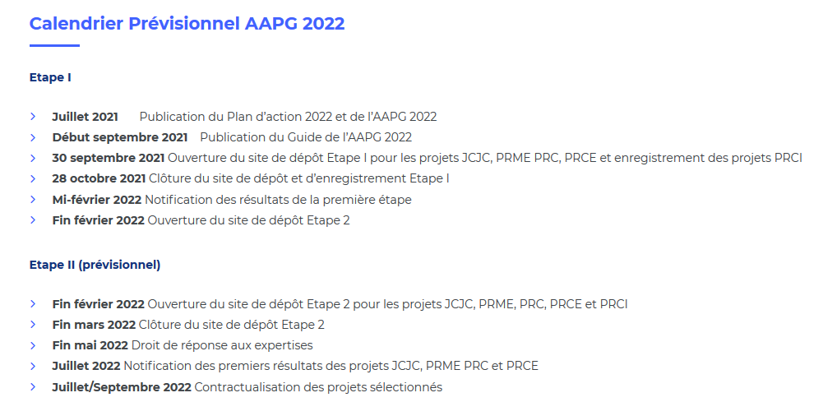
 | ANR AAPG 2022: documents de référence

& | -Appel à projets générique 2022 (documents de référence, annexes spécifiques PRCI)
& | -Plan d’action ANR 2022
& | -Texte de l’AAPG 2022
& | -Guide du déposant 2022
& | -Règlement financier ANR + fiches pratiques
&

ANR Calendrier AAPG 2022 - 2ème étape de soumission

Contacts DRV de campus
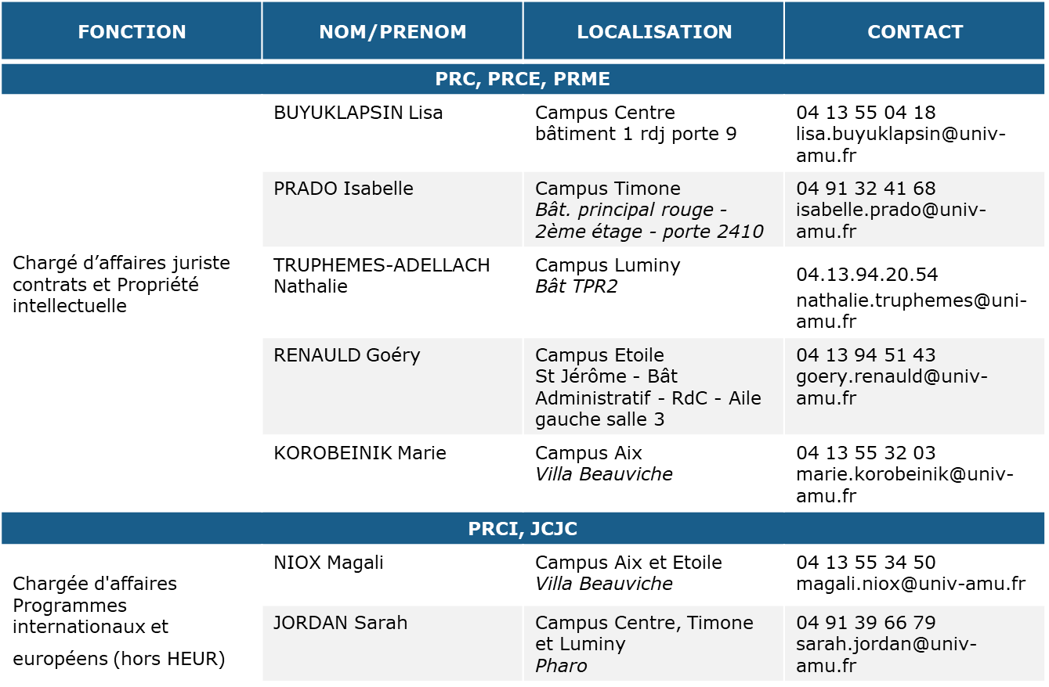
Contacts DRV de Campus

